Requiment
Remove dish(Xóa hẳn row dish)

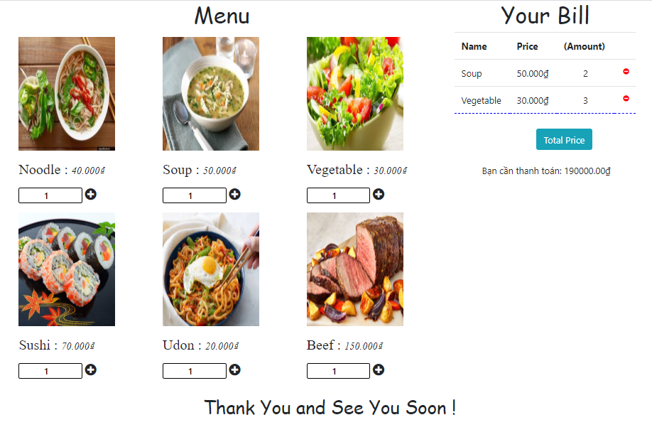

Caculater price

Input the number of dish

Click to order : add to bill (Cộng dồn số lượng input. Ví dụ :
Input 2, Trên Bill Amount đang có là 3, thì khi click add vào sẽ hiện thị 2+3 = 5)

